browser-CN-monthly-201901-20190
 | 總結
 | 1.電腦主要考慮chrome、QQ、IE、火狐、搜狗、Edge
 | 2.電腦上safari雖然排到第7名但也可考慮納入(因為蘋果的桌機或筆電使用者也有一定比例會用safari，另外，頻果電腦市佔趨勢在大陸有稍微提高的趨勢)
 | 3.手機上的數據各家查詢結果排行比較不一致，但整題而言比較多人用的就是chrome、safari、UC、QQ，如果要把其他家的查詢結果都考慮進去，那就要加360跟百度
 | 4.平板上大陸地區主要是Safari、android、UC跟chrome

 | 電腦瀏覽器市佔率
總結：
大陸的電腦上使用瀏覽器排行跟去年相比沒什麼變動，整體上chrome&edge&safari的使用率有提高的趨勢，而ie有明顯降低的趨勢，另外QQ跟搜狗的市佔變化起伏很大(驟升又降回來)，因此不清楚趨勢

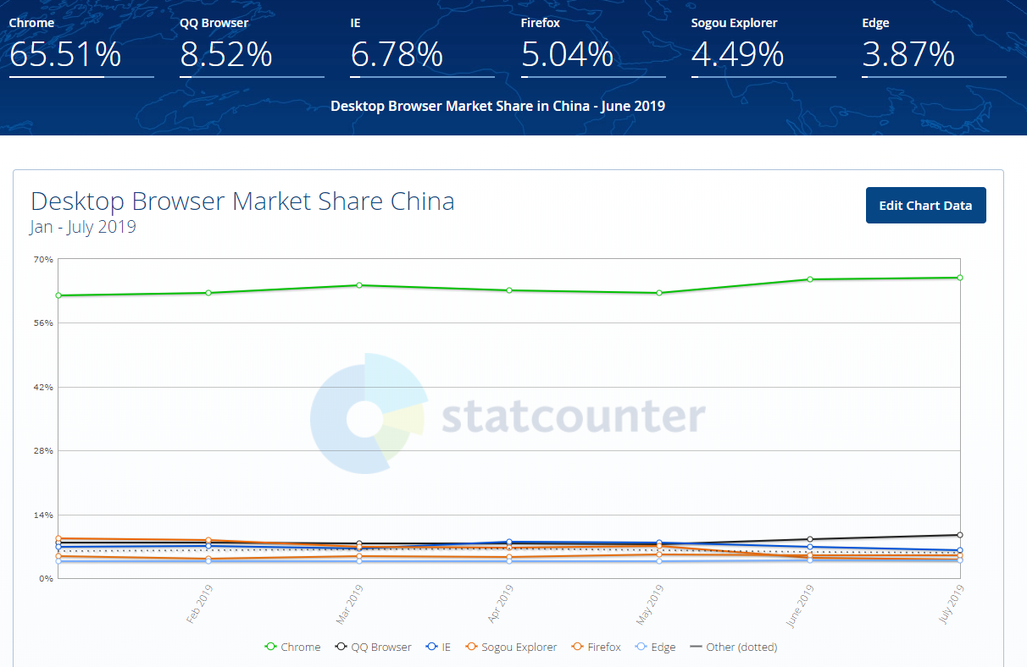

 | 排名 | 瀏覽器 | 市佔 | 市佔趨勢
 | 1 | Chrome | 65.51% | 上升
 | 2 | QQ | 8.52%
 | 3 | IE | 6.78% | 下降
 | 4 | Firefox | 5.04%
 | 5 | 搜狗 | 4.49%
 | 6 | Edge | 3.87% | 上升

2019
Date | Chrome | QQ Browser | IE | Sogou Explorer | Firefox | Edge | Safari | UC Browser | Maxthon | Opera | 360 Safe Browser | Mozilla | Yandex Browser | Tencent Traveler | TheWorld | Chromium | Vivaldi | Other
Jan-19 | 61.99 | 7.89 | 6.81 | 8.78 | 4.88 | 3.66 | 2.5 | 1.35 | 1.18 | 0.46 | 0.27 | 0.05 | 0.04 | 0.02 | 0.02 | 0.03 | 0.02 | 0.03
Feb-19 | 62.5 | 7.77 | 7.13 | 8.39 | 4.25 | 3.8 | 2.49 | 1.32 | 1.2 | 0.43 | 0.5 | 0.05 | 0.03 | 0.04 | 0.03 | 0.02 | 0.02 | 0.03
Mar-19 | 64.19 | 7.55 | 6.5 | 6.86 | 4.76 | 3.76 | 3.04 | 1.36 | 1.1 | 0.49 | 0.2 | 0.05 | 0.03 | 0.02 | 0.02 | 0.02 | 0.02 | 0.03
Apr-19 | 63.04 | 7.55 | 7.94 | 6.62 | 4.61 | 3.75 | 3.16 | 1.31 | 1.12 | 0.44 | 0.27 | 0.05 | 0.03 | 0.03 | 0.02 | 0.02 | 0.02 | 0.02
May-19 | 62.62 | 7.44 | 7.81 | 7.12 | 5.16 | 3.76 | 2.78 | 1.31 | 0.99 | 0.42 | 0.38 | 0.05 | 0.05 | 0.03 | 0.02 | 0.02 | 0.02 | 0.02
Jun-19 | 65.51 | 8.52 | 6.78 | 4.49 | 5.04 | 3.87 | 2.67 | 1.3 | 0.95 | 0.4 | 0.27 | 0.05 | 0.05 | 0.02 | 0.02 | 0.02 | 0.02 | 0.02
Jul-19 | 65.94 | 9.52 | 6.1 | 4.02 | 4.95 | 3.85 | 2.73 | 1.2 | 0.85 | 0.36 | 0.27 | 0.06 | 0.05 | 0.02 | 0.02 | 0.02 | 0.02 | 0.03

2018
Date | Chrome | QQ Browser | IE | Sogou Explorer | Firefox | Edge | Safari | UC Browser | Maxthon | Opera | 360 Safe Browser | Mozilla | Tencent Traveler | Yandex Browser | TheWorld | Phantom | Chromium | Vivaldi | Other
Jan-18 | 60.31 | 9.8 | 9.95 | 5.4 | 4.95 | 2.62 | 2.39 | 2.12 | 1.33 | 0.53 | 0.34 | 0.06 | 0.04 | 0.02 | 0.03 | 0.04 | 0.02 | 0.02 | 0.04
Feb-18 | 61.42 | 10.05 | 8.84 | 5.27 | 4.81 | 2.86 | 2.34 | 1.8 | 1.46 | 0.5 | 0.27 | 0.05 | 0.02 | 0.02 | 0.02 | 0.15 | 0.02 | 0.02 | 0.06
Mar-18 | 59.99 | 10.14 | 9.03 | 5.24 | 5.62 | 2.7 | 2.41 | 1.95 | 1.92 | 0.53 | 0.24 | 0.05 | 0.03 | 0.04 | 0.02 | 0.01 | 0.02 | 0.01 | 0.05
Apr-18 | 57.84 | 11.27 | 9.42 | 5.28 | 5.73 | 2.55 | 2.27 | 2.06 | 2.25 | 0.65 | 0.36 | 0.05 | 0.06 | 0.05 | 0.03 | 0.01 | 0.01 | 0.02 | 0.09
May-18 | 62.17 | 8.82 | 9.18 | 5.29 | 5.07 | 2.99 | 2.46 | 1.59 | 1.42 | 0.49 | 0.24 | 0.05 | 0.06 | 0.03 | 0.03 | 0.01 | 0.02 | 0.02 | 0.05
Jun-18 | 62.33 | 9.62 | 8.77 | 5.38 | 4.53 | 3.07 | 2.3 | 1.62 | 1.34 | 0.59 | 0.22 | 0.05 | 0.05 | 0.03 | 0.02 | 0.01 | 0.02 | 0.02 | 0.03
Jul-18 | 62.11 | 10.06 | 8.05 | 5.28 | 4.73 | 3.11 | 2.55 | 1.57 | 1.28 | 0.76 | 0.23 | 0.05 | 0.08 | 0.03 | 0.02 | 0.02 | 0.02 | 0.02 | 0.04
Aug-18 | 62.41 | 9.29 | 8.83 | 5.33 | 4.56 | 3.14 | 2.57 | 1.54 | 1.18 | 0.7 | 0.24 | 0.06 | 0.04 | 0.02 | 0.02 | 0.01 | 0.02 | 0.02 | 0.04
Sep-18 | 64.01 | 7.49 | 9 | 5.38 | 4.57 | 3.14 | 2.71 | 1.34 | 1.23 | 0.52 | 0.32 | 0.07 | 0.03 | 0.03 | 0.03 | 0 | 0.06 | 0.02 | 0.04
Oct-18 | 63.91 | 7.95 | 8.3 | 5.41 | 4.96 | 3.36 | 2.4 | 1.37 | 1.31 | 0.54 | 0.28 | 0.06 | 0.03 | 0.04 | 0.03 | 0 | 0.02 | 0.02 | 0.03
Nov-18 | 61.41 | 7.76 | 7.55 | 9.16 | 4.53 | 3.46 | 2.44 | 1.36 | 1.29 | 0.6 | 0.21 | 0.06 | 0.03 | 0.04 | 0.03 | 0 | 0.02 | 0.02 | 0.03
Dec-18 | 63.94 | 7.72 | 7.13 | 6.42 | 4.8 | 3.7 | 2.76 | 1.35 | 1.24 | 0.58 | 0.14 | 0.06 | 0.01 | 0.04 | 0.02 | 0 | 0.02 | 0.03 | 0.04

 | Chrome | QQ Browser | IE | Sogou Explorer | Firefox | Edge | Safari | UC Browser | Maxthon | Opera | 360 Safe Browser | Mozilla | Yandex Browser | Tencent Traveler | TheWorld | Chromium | Vivaldi | Other
2018-avg | 63.684285714 | 8.0342857143 | 7.01 | 6.6114285714 | 4.8071428571 | 3.7785714286 | 2.7671428571 | 1.3071428571 | 1.0557142857 | 0.42857142857 | 0.30857142857 | 0.051428571429 | 0.04 | 0.025714285714 | 0.021428571429 | 0.021428571429 | 0.02 | 0.025714285714
2019-avg | 61.820833333 | 9.1641666667 | 8.6708333333 | 5.7366666667 | 4.905 | 3.0583333333 | 2.4666666667 | 1.6391666667 | 1.4375 | 0.5825 | 0.2575 | 0.055833333333 | 0.04 | 0.0325 | 0.025 | 0.021666666667 | 0.0225 | 0.02
與去年相比 | 1.863452381 | -1.1298809524 | -1.6608333333 | 0.87476190476 | -0.097857142857 | 0.72023809524 | 0.30047619048 | -0.33202380952 | -0.38178571429 | -0.15392857143 | 0.051071428571 | -0.0044047619048 | 0 | -0.0067857142857 | -0.0035714285714 | -0.0002380952381 | -0.0025 | 0.0057142857143

電腦上2018-1月到2019年7月中旬前7名瀏覽器比較(因為第8名的UC市佔趨勢是下滑所以只列前7名)
Date | Chrome | QQ Browser | IE | Sogou Explorer | Firefox | Edge | Safari
Jan-18 | 60.31 | 9.8 | 9.95 | 5.4 | 4.95 | 2.62 | 2.39
Feb-18 | 61.42 | 10.05 | 8.84 | 5.27 | 4.81 | 2.86 | 2.34
Mar-18 | 59.99 | 10.14 | 9.03 | 5.24 | 5.62 | 2.7 | 2.41
Apr-18 | 57.84 | 11.27 | 9.42 | 5.28 | 5.73 | 2.55 | 2.27
May-18 | 62.17 | 8.82 | 9.18 | 5.29 | 5.07 | 2.99 | 2.46
Jun-18 | 62.33 | 9.62 | 8.77 | 5.38 | 4.53 | 3.07 | 2.3
Jul-18 | 62.11 | 10.06 | 8.05 | 5.28 | 4.73 | 3.11 | 2.55
Aug-18 | 62.41 | 9.29 | 8.83 | 5.33 | 4.56 | 3.14 | 2.57
Sep-18 | 64.01 | 7.49 | 9 | 5.38 | 4.57 | 3.14 | 2.71
Oct-18 | 63.91 | 7.95 | 8.3 | 5.41 | 4.96 | 3.36 | 2.4
Nov-18 | 61.41 | 7.76 | 7.55 | 9.16 | 4.53 | 3.46 | 2.44
Dec-18 | 63.94 | 7.72 | 7.13 | 6.42 | 4.8 | 3.7 | 2.76
Jan-19 | 61.99 | 7.89 | 6.81 | 8.78 | 4.88 | 3.66 | 2.5
Feb-19 | 62.5 | 7.77 | 7.13 | 8.39 | 4.25 | 3.8 | 2.49
Mar-19 | 64.19 | 7.55 | 6.5 | 6.86 | 4.76 | 3.76 | 3.04
Apr-19 | 63.04 | 7.55 | 7.94 | 6.62 | 4.61 | 3.75 | 3.16
May-19 | 62.62 | 7.44 | 7.81 | 7.12 | 5.16 | 3.76 | 2.78
Jun-19 | 65.51 | 8.52 | 6.78 | 4.49 | 5.04 | 3.87 | 2.67
Jul-19 | 65.94 | 9.52 | 6.1 | 4.02 | 4.95 | 3.85 | 2.73

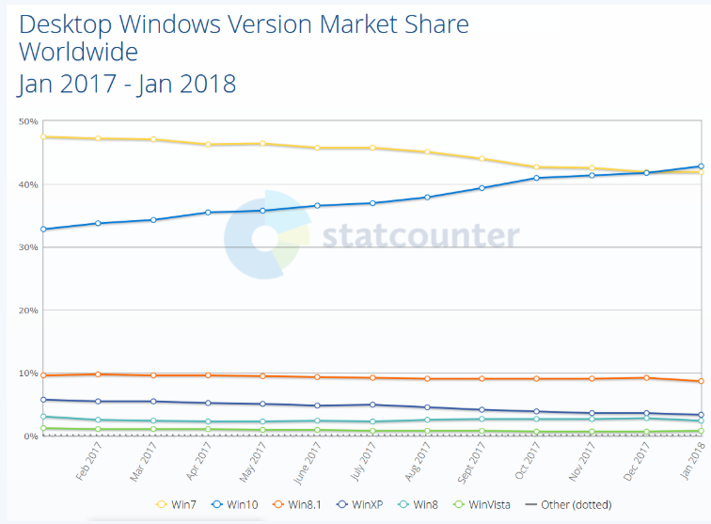

 |  |  |  |  |  |  |  |  |  |  |  |  | ※Edge使用率穩定上升，跟win7使用者逐漸改使用win10有關

他家數據

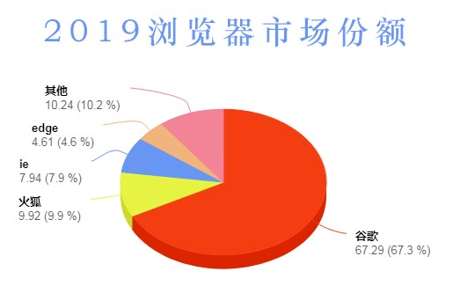

 |  |  |  |  |  |  | 排名 | 瀏覽器 | 市佔
 |  |  |  |  |  |  | 1 | Chrome | 67.29%
 |  |  |  |  |  |  | 2 | Firefox | 9.92%
 |  |  |  |  |  |  | 3 | IE | 7.94%
 |  |  |  |  |  |  | 4 | edge | 4.61%
 |  |  |  |  |  |  | 5 | 其他 | 10.20%

 | 手機瀏覽器市佔率
總結：
大陸的手機上chrome與safari的市佔在今年2019有明顯升高的趨勢，相對的，UC與QQ瀏覽器市佔相較去年有明顯降低的趨勢

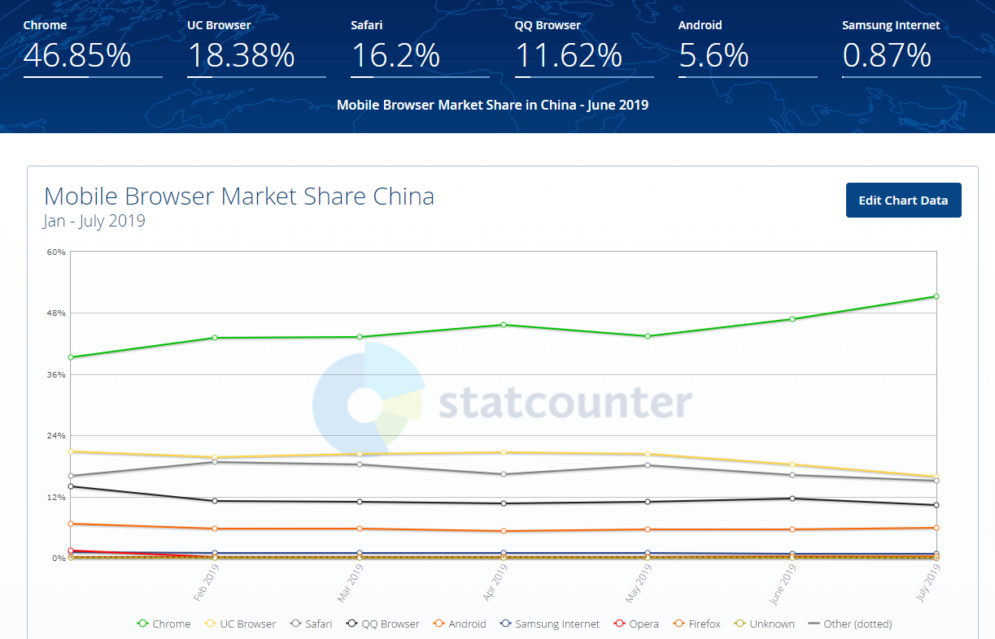

 |  |  | 排名 | 瀏覽器 | 市佔 | 市佔趨勢
 |  |  | 1 | Chrome | 46.85% | 上升
 |  |  | 2 | UC | 18.38% | 下降
 |  |  | 3 | Safari | 16.20% | 上升
 |  |  | 4 | QQ | 11.62% | 下降
 |  |  | 5 | Android | 5.60%

2019年
Date | Chrome | UC Browser | Safari | QQ Browser | Android | Samsung Internet | Opera | Firefox | Unknown | IEMobile | BlackBerry | Puffin | Yandex Browser | Nokia | Other
Jan-19 | 39.28 | 20.8 | 16.04 | 14.08 | 6.75 | 1.14 | 1.51 | 0.23 | 0.05 | 0.04 | 0.02 | 0.01 | 0.02 | 0.01 | 0.03
Feb-19 | 43.11 | 19.76 | 18.82 | 11.16 | 5.68 | 1 | 0.12 | 0.2 | 0.03 | 0.04 | 0.02 | 0.02 | 0.01 | 0.01 | 0.02
Mar-19 | 43.21 | 20.3 | 18.26 | 11.04 | 5.7 | 0.99 | 0.13 | 0.21 | 0.03 | 0.04 | 0.02 | 0.02 | 0.02 | 0 | 0.02
Apr-19 | 45.71 | 20.71 | 16.34 | 10.61 | 5.23 | 0.93 | 0.12 | 0.21 | 0.04 | 0.03 | 0.02 | 0.02 | 0.01 | 0.01 | 0.02
May-19 | 43.43 | 20.42 | 18.18 | 11 | 5.51 | 0.92 | 0.11 | 0.23 | 0.04 | 0.03 | 0.05 | 0.01 | 0.02 | 0.02 | 0.02
Jun-19 | 46.85 | 18.38 | 16.2 | 11.62 | 5.6 | 0.87 | 0.1 | 0.26 | 0.03 | 0.02 | 0.01 | 0.01 | 0.01 | 0.02 | 0.02
Jul-19 | 51.27 | 15.93 | 15.13 | 10.39 | 5.96 | 0.84 | 0.07 | 0.34 | 0.02 | 0.01 | 0.01 | 0 | 0.01 | 0.01 | 0.01

2018年
Date | Chrome | UC Browser | Safari | QQ Browser | Android | Samsung Internet | Opera | Firefox | IEMobile | Unknown | BlackBerry | Yandex Browser | Edge | Other
Jan-18 | 40.26 | 27.99 | 12.32 | 11.14 | 6.69 | 0.89 | 0.13 | 0.4 | 0.08 | 0.02 | 0.03 | 0.01 | 0.01 | 0.03
Feb-18 | 42.52 | 25.03 | 12.83 | 11.48 | 6.81 | 0.89 | 0.14 | 0.13 | 0.07 | 0.02 | 0.02 | 0.01 | 0.01 | 0.03
Mar-18 | 43.93 | 23.09 | 14.12 | 11.36 | 6.01 | 0.97 | 0.18 | 0.15 | 0.08 | 0.02 | 0.03 | 0.01 | 0.01 | 0.03
Apr-18 | 44.59 | 22.73 | 14.57 | 11.23 | 5.53 | 0.91 | 0.16 | 0.12 | 0.06 | 0.02 | 0.03 | 0.01 | 0.01 | 0.03
May-18 | 44.64 | 22.06 | 14.62 | 11.75 | 5.65 | 0.87 | 0.17 | 0.11 | 0.05 | 0.02 | 0.02 | 0.01 | 0.02 | 0.03
Jun-18 | 42.76 | 20.16 | 13.98 | 16.18 | 5.65 | 0.88 | 0.14 | 0.1 | 0.06 | 0.02 | 0.02 | 0.01 | 0.01 | 0.03
Jul-18 | 46.32 | 20.01 | 13.36 | 13.69 | 5.44 | 0.8 | 0.14 | 0.1 | 0.07 | 0.02 | 0.03 | 0.01 | 0.01 | 0.03
Aug-18 | 45.97 | 18.94 | 13.96 | 14.41 | 5.32 | 0.83 | 0.25 | 0.12 | 0.08 | 0.04 | 0.03 | 0.02 | 0.01 | 0.03
Sep-18 | 38.22 | 23.42 | 14.6 | 16.36 | 5.34 | 0.87 | 0.78 | 0.17 | 0.05 | 0.07 | 0.03 | 0.02 | 0.01 | 0.05
Oct-18 | 38.09 | 23.19 | 14.86 | 16.19 | 6.31 | 0.84 | 0.14 | 0.18 | 0.05 | 0.05 | 0.03 | 0.02 | 0.01 | 0.04
Nov-18 | 40.47 | 20.68 | 16.2 | 14.61 | 6.71 | 0.8 | 0.15 | 0.19 | 0.05 | 0.04 | 0.03 | 0.02 | 0.01 | 0.03
Dec-18 | 40.92 | 22.53 | 16.12 | 13.64 | 5.4 | 0.85 | 0.15 | 0.22 | 0.05 | 0.04 | 0.02 | 0.02 | 0.01 | 0.03

 | Chrome | UC Browser | Safari | QQ Browser | Android | Samsung Internet | Opera | Firefox
2019-avg | 44.694285714 | 19.471428571 | 16.995714286 | 11.414285714 | 5.7757142857 | 0.95571428571 | 0.30857142857 | 0.24
2018-avg | 42.390833333 | 22.485833333 | 14.295 | 13.503333333 | 5.905 | 0.86666666667 | 0.21083333333 | 0.16583333333
與去年相比 | 2.303452381 | -3.0144047619 | 2.7007142857 | -2.089047619 | -0.12928571429 | 0.089047619048 | 0.097738095238 | 0.074166666667

手機上2018-1月到2019年7月中旬前5名瀏覽器比較(因為第6名開始的市佔不到1%因此不列入)
Date | Chrome | UC Browser | Safari | QQ Browser | Android
Jan-18 | 40.26 | 27.99 | 12.32 | 11.14 | 6.69
Feb-18 | 42.52 | 25.03 | 12.83 | 11.48 | 6.81
Mar-18 | 43.93 | 23.09 | 14.12 | 11.36 | 6.01
Apr-18 | 44.59 | 22.73 | 14.57 | 11.23 | 5.53
May-18 | 44.64 | 22.06 | 14.62 | 11.75 | 5.65
Jun-18 | 42.76 | 20.16 | 13.98 | 16.18 | 5.65
Jul-18 | 46.32 | 20.01 | 13.36 | 13.69 | 5.44
Aug-18 | 45.97 | 18.94 | 13.96 | 14.41 | 5.32
Sep-18 | 38.22 | 23.42 | 14.6 | 16.36 | 5.34
Oct-18 | 38.09 | 23.19 | 14.86 | 16.19 | 6.31
Nov-18 | 40.47 | 20.68 | 16.2 | 14.61 | 6.71
Dec-18 | 40.92 | 22.53 | 16.12 | 13.64 | 5.4
Jan-19 | 39.28 | 20.8 | 16.04 | 14.08 | 6.75
Feb-19 | 43.11 | 19.76 | 18.82 | 11.16 | 5.68
Mar-19 | 43.21 | 20.3 | 18.26 | 11.04 | 5.7
Apr-19 | 45.71 | 20.71 | 16.34 | 10.61 | 5.23
May-19 | 43.43 | 20.42 | 18.18 | 11 | 5.51
Jun-19 | 46.85 | 18.38 | 16.2 | 11.62 | 5.6
Jul-19 | 51.27 | 15.93 | 15.13 | 10.39 | 5.96

他家數據

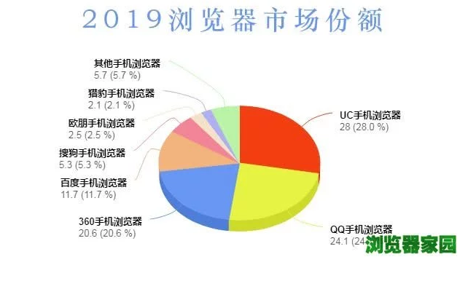

 |  |  |  |  |  |  | 排名 | 瀏覽器 | 市佔
 |  |  |  |  |  |  | 1 | UC | 28.00%
 |  |  |  |  |  |  | 2 | QQ | 24.10%
 |  |  |  |  |  |  | 3 | 360 | 20.60%
 |  |  |  |  |  |  | 4 | 百度 | 11.70%
 |  |  |  |  |  |  | 5 | 搜狗 | 5.30%
 |  |  |  |  |  |  | ※這份是只針對中國開發的瀏覽器做統計

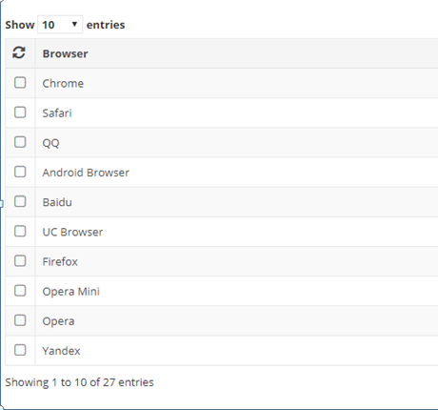
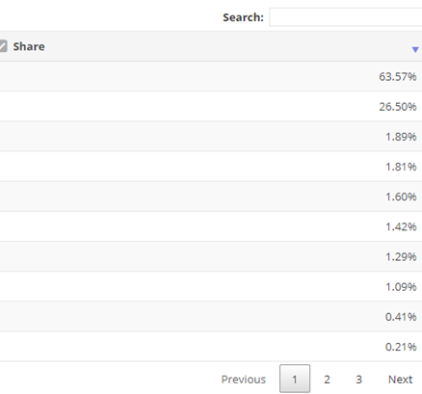

 |  |  |  |  |  |  | 排名 | 瀏覽器 | 市佔
 |  |  |  |  |  |  | 1 | chrome | 63.57%
 |  |  |  |  |  |  | 2 | safari | 26.50%
 |  |  |  |  |  |  | 3 | QQ | 1.89%
 |  |  |  |  |  |  | 4 | android | 1.81%
 |  |  |  |  |  |  | 5 | Baidu | 1.60%
 |  |  |  |  |  |  | 6 | UC | 1.42%
 |  |  |  |  |  |  | 7 | 火狐 | 1.29%
 |  |  |  |  |  |  | ※這份是針對全球做統計所以會有誤差，且因為中國開發的那幾款瀏覽器數據沒有相差很多，所以不管名次的話，較多人用的就是UC、QQ跟百度

 | 平板瀏覽器市佔率
總結：
大陸的平板上瀏覽器市佔主要還是以safari為主，與去年相比整體平均，safari變動不大，android略有上升，而UC略有下降，QQ則是在去年7月左右開始驟降

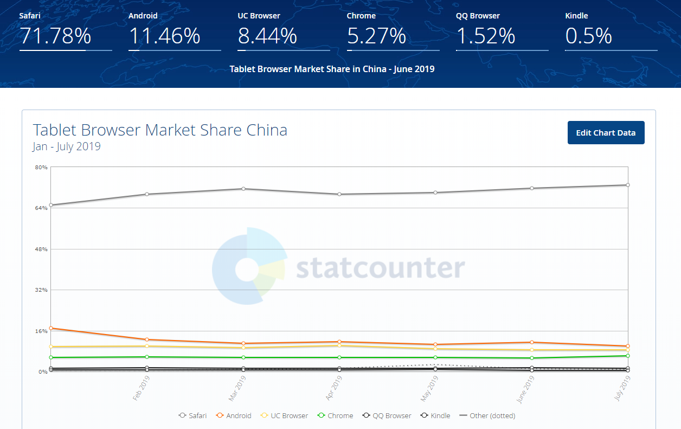

 | 排名 | 瀏覽器 | 市佔 | 市佔趨勢
 | 1 | Safari | 71.78%
 | 2 | Android | 11.46% | 上升
 | 3 | UC | 8.44% | 下降
 | 4 | Chrome | 5.27%
 | 5 | QQ | 1.52% | 下降

2019年
Date | Safari | Android | UC Browser | Chrome | QQ Browser | Kindle | Unknown | Silk | Firefox | Opera | BlackBerry | IE | Puffin | Maxthon | Yandex Browser | Other
Jan-19 | 65.04 | 16.93 | 9.77 | 5.6 | 1.3 | 0.7 | 0.23 | 0 | 0.15 | 0.09 | 0.05 | 0.09 | 0.02 | 0.02 | 0.01 | 0.02
Feb-19 | 69.33 | 12.42 | 9.9 | 5.63 | 1.4 | 0.58 | 0.23 | 0.02 | 0.18 | 0.09 | 0.01 | 0.12 | 0.03 | 0.01 | 0.02 | 0.02
Mar-19 | 71.55 | 10.93 | 9.37 | 5.47 | 1.37 | 0.54 | 0.19 | 0.03 | 0.16 | 0.16 | 0.03 | 0.12 | 0.05 | 0.01 | 0.01 | 0.01
Apr-19 | 69.48 | 11.63 | 10.19 | 5.48 | 1.37 | 0.62 | 0.35 | 0.11 | 0.21 | 0.23 | 0.06 | 0.16 | 0.07 | 0.02 | 0.01 | 0.01
May-19 | 69.97 | 10.68 | 8.9 | 5.6 | 1.37 | 0.8 | 0.25 | 1.15 | 0.24 | 0.21 | 0.64 | 0.15 | 0 | 0.01 | 0.01 | 0.02
Jun-19 | 71.78 | 11.46 | 8.44 | 5.27 | 1.52 | 0.5 | 0.27 | 0.14 | 0.22 | 0.19 | 0.08 | 0.1 | 0 | 0.01 | 0.02 | 0.01
Jul-19 | 72.93 | 9.91 | 8.49 | 6.06 | 1.34 | 0.4 | 0.2 | 0.05 | 0.21 | 0.22 | 0.03 | 0.11 | 0 | 0.03 | 0.01 | 0.03

2018年
Date | Safari | Android | UC Browser | Chrome | QQ Browser | Kindle | Unknown | Firefox | IE | Opera | Puffin | BlackBerry | 360 Safe Browser | Yandex Browser | Dolphin | Other
Jan-18 | 67.72 | 11.83 | 10.11 | 5.22 | 3.98 | 0.34 | 0.27 | 0.14 | 0.21 | 0.1 | 0.02 | 0.01 | 0.01 | 0.02 | 0.01 | 0.02
Feb-18 | 68.04 | 11.87 | 9.93 | 5.34 | 3.71 | 0.42 | 0.24 | 0.13 | 0.12 | 0.1 | 0.02 | 0.01 | 0.01 | 0.01 | 0.01 | 0.03
Mar-18 | 68.39 | 11.26 | 10.16 | 5.52 | 3.61 | 0.26 | 0.23 | 0.16 | 0.17 | 0.1 | 0.03 | 0.02 | 0.01 | 0.03 | 0 | 0.04
Apr-18 | 67.2 | 11.62 | 10.82 | 5.34 | 3.91 | 0.35 | 0.22 | 0.14 | 0.17 | 0.14 | 0.02 | 0.01 | 0.03 | 0.01 | 0.01 | 0.03
May-18 | 67.78 | 10.3 | 11.31 | 5.34 | 4.12 | 0.43 | 0.23 | 0.13 | 0.16 | 0.12 | 0.01 | 0.01 | 0.01 | 0.01 | 0.01 | 0.04
Jun-18 | 69.76 | 9.36 | 10.23 | 5.1 | 4.35 | 0.51 | 0.22 | 0.12 | 0.15 | 0.09 | 0.01 | 0.01 | 0.02 | 0.01 | 0.04 | 0.02
Jul-18 | 72.1 | 9.44 | 9.72 | 5.1 | 2.55 | 0.4 | 0.23 | 0.12 | 0.12 | 0.13 | 0.01 | 0.01 | 0.02 | 0.01 | 0.01 | 0.03
Aug-18 | 73.36 | 9.14 | 9.09 | 5.6 | 1.7 | 0.35 | 0.24 | 0.17 | 0.14 | 0.12 | 0.01 | 0.03 | 0.01 | 0.01 | 0.01 | 0.03
Sep-18 | 71.82 | 9.05 | 9.66 | 6.19 | 1.91 | 0.42 | 0.19 | 0.23 | 0.18 | 0.15 | 0.01 | 0.1 | 0.01 | 0.02 | 0 | 0.03
Oct-18 | 72.85 | 8.81 | 9.36 | 5.86 | 1.99 | 0.44 | 0.15 | 0.2 | 0.16 | 0.08 | 0.02 | 0.03 | 0.01 | 0.02 | 0 | 0.02
Nov-18 | 72.24 | 9.31 | 9.86 | 5.85 | 1.48 | 0.45 | 0.2 | 0.26 | 0.17 | 0.1 | 0.02 | 0.01 | 0.01 | 0.01 | 0 | 0.02
Dec-18 | 69.56 | 11.92 | 10.14 | 5.62 | 1.36 | 0.48 | 0.26 | 0.26 | 0.14 | 0.16 | 0.04 | 0 | 0.02 | 0.01 | 0 | 0.03

 | Safari | Android | UC | Chrome | QQ
2019-avg | 70.011428571 | 11.994285714 | 9.2942857143 | 5.5871428571 | 1.3814285714
2018-avg | 70.068333333 | 10.325833333 | 10.0325 | 5.5066666667 | 2.8891666667
與去年相比 | -0.056904761905 | 1.668452381 | -0.73821428571 | 0.080476190476 | -1.5077380952

平板上2018-1月到2019年7月中旬前5名瀏覽器比較(因為第6名開始的市佔不到1%因此不列入)
Date | Safari | Android | UC Browser | Chrome | QQ Browser
Jan-18 | 67.72 | 11.83 | 10.11 | 5.22 | 3.98
Feb-18 | 68.04 | 11.87 | 9.93 | 5.34 | 3.71
Mar-18 | 68.39 | 11.26 | 10.16 | 5.52 | 3.61
Apr-18 | 67.2 | 11.62 | 10.82 | 5.34 | 3.91
May-18 | 67.78 | 10.3 | 11.31 | 5.34 | 4.12
Jun-18 | 69.76 | 9.36 | 10.23 | 5.1 | 4.35
Jul-18 | 72.1 | 9.44 | 9.72 | 5.1 | 2.55
Aug-18 | 73.36 | 9.14 | 9.09 | 5.6 | 1.7
Sep-18 | 71.82 | 9.05 | 9.66 | 6.19 | 1.91
Oct-18 | 72.85 | 8.81 | 9.36 | 5.86 | 1.99
Nov-18 | 72.24 | 9.31 | 9.86 | 5.85 | 1.48
Dec-18 | 69.56 | 11.92 | 10.14 | 5.62 | 1.36
Jan-19 | 65.04 | 16.93 | 9.77 | 5.6 | 1.3
Feb-19 | 69.33 | 12.42 | 9.9 | 5.63 | 1.4
Mar-19 | 71.55 | 10.93 | 9.37 | 5.47 | 1.37
Apr-19 | 69.48 | 11.63 | 10.19 | 5.48 | 1.37
May-19 | 69.97 | 10.68 | 8.9 | 5.6 | 1.37
Jun-19 | 71.78 | 11.46 | 8.44 | 5.27 | 1.52
Jul-19 | 72.93 | 9.91 | 8.49 | 6.06 | 1.34

 | 電腦使用作業系統市佔率

總結：
大陸電腦今年還是以windows作業系統為主(86.31%)，第二名的蘋果作業系統只占約7%，而整體趨勢windows市佔率有下降，反之蘋果與Linux的市佔有上升

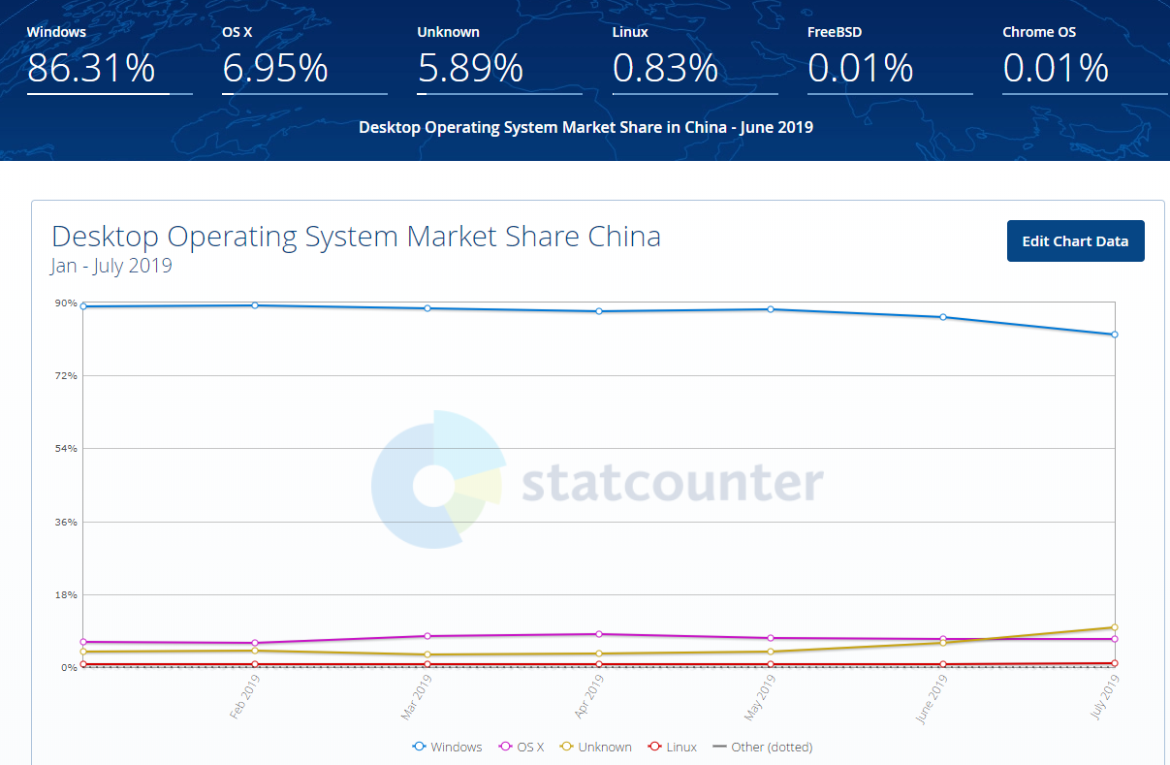

 |  | 排名 | 瀏覽器 | 市佔 | 市佔趨勢
 |  | 1 | windows | 86.31% | 下降
 |  | 2 | 蘋果 | 6.95% | 上升
 |  | 3 | 未知 | 5.89% | 上升
 |  | 4 | Linux | 0.83% | 上升

2018年1月到2019年7月中旬作業
Date | Windows | OS X | Unknown | Linux
Jan-18 | 89.87 | 5.93 | 3.6 | 0.57
Feb-18 | 89.33 | 5.67 | 4.35 | 0.63
Mar-18 | 90.12 | 6.56 | 2.8 | 0.5
Apr-18 | 90.59 | 6.57 | 2.34 | 0.48
May-18 | 90.06 | 6.17 | 3.08 | 0.67
Jun-18 | 89.4 | 6.06 | 3.57 | 0.92
Jul-18 | 88.84 | 6.51 | 3.75 | 0.84
Aug-18 | 89.55 | 6.55 | 3.08 | 0.77
Sep-18 | 90.35 | 6.91 | 1.98 | 0.72
Oct-18 | 90.66 | 6.37 | 2.23 | 0.72
Nov-18 | 90 | 6.46 | 2.67 | 0.84
Dec-18 | 88.87 | 7.22 | 3.05 | 0.8
Jan-19 | 89.14 | 6.34 | 3.82 | 0.69
Feb-19 | 89.32 | 5.95 | 3.98 | 0.73
Mar-19 | 88.6 | 7.62 | 3.03 | 0.73
Apr-19 | 87.86 | 8.02 | 3.45 | 0.66
May-19 | 88.41 | 7.09 | 3.85 | 0.64
Jun-19 | 86.31 | 6.95 | 5.89 | 0.83
Jul-19 | 82.18 | 6.9 | 9.84 | 1.06

